MAY 2021
 | Timesheet
 | Employee ID : |  |  | Name : | นาย ธนกร ภูเฉลียว

 | Title : |  |  | Dept. :

 | Start Date : | 1-Jun-21 |  | Number of working days per month : |  |  |  | 29

Date | Day | Time |  |  |  | Hours
 |  | In | Out | In | Out | Normal | OT | Sick | Vacation | Personal
6/1/21 | 2021-06-01 | 9:00:00 | 12:00:00 | 13:00:00 | 18:00:00 | 8.00 | 0.00 | - | 0.00 | 0.00
6/2/21 | 2021-06-02 | 9:00:00 | 12:00:00 | 13:00:00 | 18:00:00 | 8.00 | 0.00 | 0.00 | 0.00 | 0.00
6/3/21 | 2021-06-03 |  |  |  |  | 0.00 | 0.00 | 0.00 | 0.00 | 0.00 | Queen Suthida's Birthday
6/4/21 | 2021-06-04 | 9:00:00 | 12:00:00 | 13:00:00 | 18:00:00 | 8.00 | 0.00 | 0.00 | 0.00 | 0.00
6/5/21 | 2021-06-05 |  |  |  |  | 0.00 | 0.00 | 0.00 | 0.00 | 0.00
6/6/21 | 2021-06-06 |  |  |  |  | 0.00 | 0.00 | 0.00 | 0.00 | 0.00
6/7/21 | 2021-06-07 | 9:00:00 | 12:00:00 | 13:00:00 | 18:00:00 | 8.00 | 0.00 | 0.00 | 0.00 | 0.00
6/8/21 | 2021-06-08 | 9:00:00 | 12:00:00 | 13:00:00 | 18:00:00 | 8.00 | 0.00 | 0.00 | 0.00 | 0.00
6/9/21 | 2021-06-09 |  |  |  |  | 0.00 | 0.00 | 0.00 | 0.00 | 8.00
6/10/21 | 2021-06-10 | 9:00:00 | 12:00:00 | 13:00:00 | 18:00:00 | 8.00 | 0.00 | 0.00 | 0.00 | 0.00
6/11/21 | 2021-06-11 | 9:00:00 | 12:00:00 | 13:00:00 | 18:00:00 | 8.00 | 0.00 | 0.00 | 0.00 | 0.00
6/12/21 | 2021-06-12 |  |  |  |  | 0.00 | 0.00 | 0.00 | 0.00 | 0.00
6/13/21 | 2021-06-13 |  |  |  |  | 0.00 | 0.00 | 0.00 | 0.00 | 0.00
6/14/21 | 2021-06-14 | 9:00:00 | 12:00:00 | 13:00:00 | 18:00:00 | 8.00 | 0.00 | 0.00 | 0.00 | 0.00
6/15/21 | 2021-06-15 | 9:00:00 | 12:00:00 | 13:00:00 | 18:00:00 | 8.00 | 0.00 | 0.00 | 0.00 | 0.00
6/16/21 | 2021-06-16 | 9:00:00 | 12:00:00 | 13:00:00 | 18:00:00 | 8.00 | 0.00 | 0.00 | 0.00 | 0.00
6/17/21 | 2021-06-17 | 9:00:00 | 12:00:00 | 13:00:00 | 18:00:00 | 8.00 | 0.00 | 0.00 | 0.00 | 0.00
6/18/21 | 2021-06-18 | 9:00:00 | 12:00:00 | 13:00:00 | 18:00:00 | 8.00 | 0.00 | 0.00 | 0.00 | 0.00
6/19/21 | 2021-06-19 |  |  |  |  | 0.00 | 0.00 | 0.00 | 0.00 | 0.00
6/20/21 | 2021-06-20 |  |  |  |  | 0.00 | 0.00 | 0.00 | 0.00 | 0.00
6/21/21 | 2021-06-21 | 9:00:00 | 12:00:00 | 13:00:00 | 18:00:00 | 8.00 | 0.00 | 0.00 | 0.00 | 0.00
6/22/21 | 2021-06-22 | 9:00:00 | 12:00:00 | 13:00:00 | 18:00:00 | 8.00 | 0.00 | 0.00 | 0.00 | 0.00
6/23/21 | 2021-06-23 |  |  |  |  | 0.00 | 0.00 | 0.00 | 0.00 | 8.00
6/24/21 | 2021-06-24 | 9:00:00 | 12:00:00 | 13:00:00 | 18:00:00 | 8.00 | 0.00 | 0.00 | 0.00 | 0.00
6/25/21 | 2021-06-25 | 9:00:00 | 12:00:00 | 13:00:00 | 18:00:00 | 8.00 | 0.00 | 0.00 | 0.00 | 0.00
6/26/21 | 2021-06-26 |  |  |  |  | 0.00 | 0.00 | 0.00 | 0.00 | 0.00
6/27/21 | 2021-06-27 |  |  |  |  | 0.00 | 0.00 | 0.00 | 0.00 | 0.00
6/28/21 | 2021-06-28 | 9:00:00 | 12:00:00 | 13:00:00 | 18:00:00 | 8.00 | 0.00 | 0.00 | 0.00 | 0.00
6/29/21 | 2021-06-29 | 9:00:00 | 12:00:00 | 13:00:00 | 18:00:00 | 8.00 | 0.00 | 0.00 | 0.00 | 0.00
6/30/21 | 2021-06-30 |  |  |  |  | 0.00 | 0.00 | 0.00 | 0.00 | 8.00
7/1/21 | 2021-07-01 |  |  |  |  | 0.00 | 0.00 | 0.00 | 0.00 | 0.00
Total Hour |  |  |  |  |  | 144.00 | 0.00 | 0.00 | 0.00 | 24.00

Notes :

Signature of Employee : |  |  | 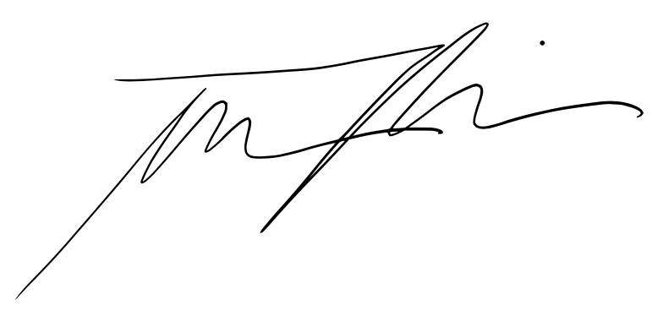 |  |  |  | Date: | 2021-07-01

Signature of Supervisor : |  |  |  |  |  |  | Date:

กรณีที่บริษัทมีการให้ OT: เราจะเริ่มนับเป็นค่า OT หลัง 8 ชั่วโมงทำงานเป็นต้นไป เช่น เวลาเลิกงาน 17.00 น. แต่ทำงานถึง 18.30 น. จะได้ OT 1.30 ชั่วโมง วิธีการคิดเวลา OT หากทำไม่ครบชั่วโมง เช่น ตั้งแต่ 17.00 น - 17.45 น. > จะคิดเศษนาทีโดยนำ 45 หาร 60 วินาที = 0.75 ชั่วโมง
* ทำงานวันเสาร์-อาทิตย์ ในเวลา 8.00-17.00 หรือไม่ถึง 8 ชั่วโมง > ใส่จำนวนชั่วโมงทำงานในช่อง Normal ** ทำงานวันเสาร์-อาทิตย์ หลัง 17.00 เป็นต้นไป หรือมากกว่า 8 ชั่วโมง > ใส่จำนวนชั่วโมงทำงานในช่อง OT

